Hoja1
2023-12-29

LA PAZ 28 - HAEDO 4460-2005
BUENOS AIRES luquearti@gmail.com
____________________________________________________________________________________
"VARILLA ROSCADA”
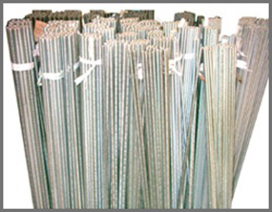
“Hº ZINCADA”

COD. | Artículo | Precio | Cant.por paquete
VR-010 | Varilla Roscada 5/32 | ******** | 200 Un.
VR-011 | Varilla Roscada 3/16 | 297.532 | 150 Un.
VR-012 | Varilla Roscada 1/4 | 311.739 | 75 Un.
VR-013 | Varilla Roscada 5/16 | 502.246 | 65 Un.
VR-014 | Varilla Roscada 3/8 | 713.183 | 40 Un.
VR-015 | Varilla Roscada 7/16 | 996.494 | 30 Un.
VR-016 | Varilla Roscada 1/2 | 1278.921 | 25 Un
VR-019 | Varilla Roscada 5/8 | 1998.314 | 15 Un.

PRECIO por unidad

T

